Hoja1
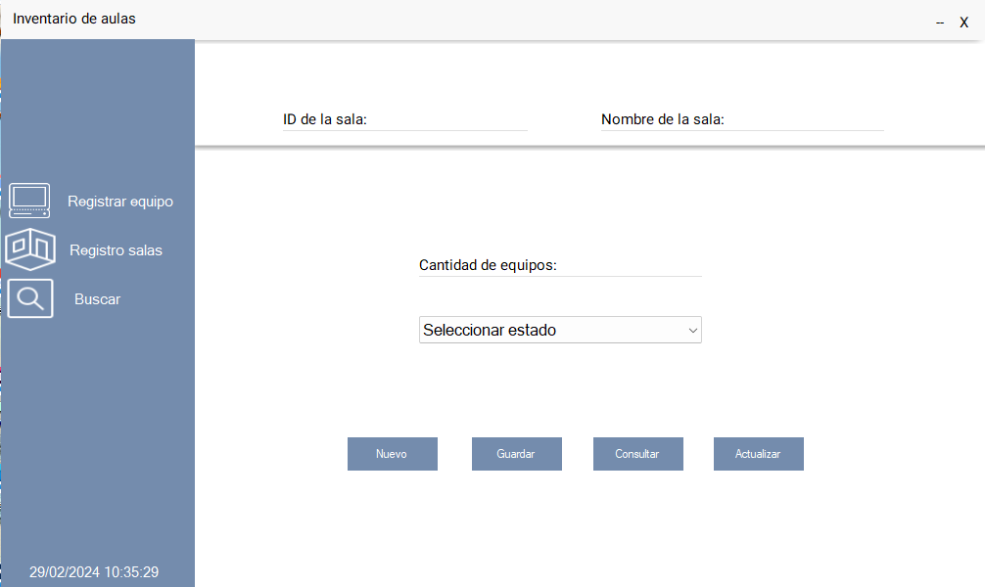 Modulo salas |  |  | 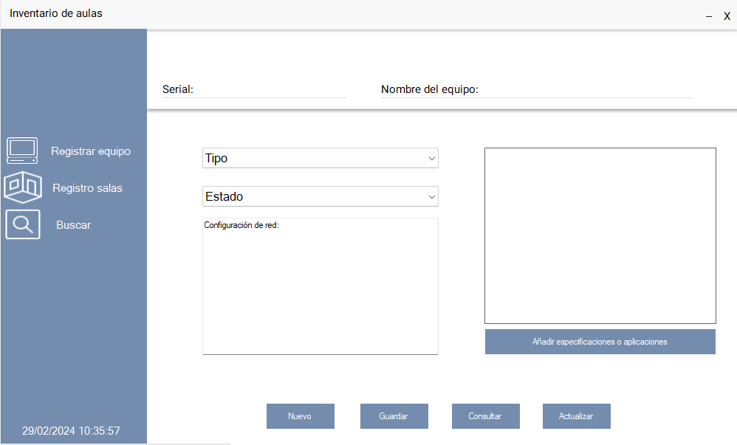 Modulo equipo

2
3
2
3

1
4
1
4
5

6
8

9
6
7
8
9

7
11
12
13
10

Modulo sala |  |  | Modulo equipo
Número | Nombre | Detalle | Número | Nombre | Detalle
1 | btn_salas | Este control muestra el panel correspondiente a salas al hacer click sobre el, también lo oculta si el panel ya es visible. | 1 | btn_registrar | Este control muestra el panel correspondiente al modulo registrar equipo hacer click sobre el, también lo oculta si el panel ya es visible.
2 | txt_id | En esta caja de texto el usuario debe digitar el ID correspondiente a la sala que desea registrar, consultar o actualizar, este campo puede recibir letras y números pero no caracteres especiales ni espacios, y tiene una longitud máxima de 10 caracteres. | 2 | txt_serial | En esta caja de texto el usuario debe digitar el ID correspondiente a la sala que desea registrar, consultar o actualizar, este campo puede recibir letras y números pero no caracteres especiales ni espacios, y tiene una longitud máxima de 10 caracteres.
3 | txt_nombre_sala | En esta caja de texto el usuario debe digitar el nombre correspondiente a la sala que desea registrar, este campo puede recibir letras, números y espacios pero no caracteres especiales, y tiene una longitud máxima de 60 caracteres. | 3 | txt_nombre_equipo | En esta caja de texto el usuario debe digitar el nombre correspondiente a la sala que desea registrar, este campo puede recibir letras, números y espacios pero no caracteres especiales, y tiene una longitud máxima de 60 caracteres.
4 | txt_cantidad_equipos | Esta caja de texto captura la cantidad de los equipos que estan en la sala correspondiente al código ingresado anteriormente, no tiene una longitud fija de caracteres, no permite el ingreso de letras o caracteres especiales. | 4 | cmb_tipo | Esta caja de texto captura la cantidad de los equipos que estan en la sala correspondiente al código ingresado anteriormente, no tiene una longitud fija de caracteres, no permite el ingreso de letras o caracteres especiales.
5 | cmb_estado_sala | Este control muestra diferentes estados para elegir, el usuario debe elegir el estado que mejor describa la sala que se está registrando. | 5 | cmb_estado_equipo | Este control muestra diferentes estados para elegir, el usuario debe elegir el estado que mejor describa la sala que se está registrando.
6 | btn_nuevo_sala | Este botón limpia todos los controles y hace focus en la caja de texto de id. | 6 | txt_config_red | Este botón limpia todos los controles y hace focus en la caja de texto de id.
7 | btn_guardar_sala | Si los datos fueron digitados correctamente al hacer click en este botón los datos seran enviados a la base de datos para ser almacenados. | 7 | lbl_fecha | Si los datos fueron digitados correctamente al hacer click en este botón los datos seran enviados a la base de datos para ser almacenados.
8 | btn_consultar_sala | Este botón trae la sala correspondiente al id ingresado en la caja de texto id, siempre y cuando el id este reegistrado en la base de datos. | 8 | ptb_foto | Este botón trae la sala correspondiente al id ingresado en la caja de texto id, siempre y cuando el id este reegistrado en la base de datos.
9 | btn_actualizar_sala | Si previamente se consulto una sala se procede a modificar los valores deseados, al dar click en el botón actualizar, cambia los valores que previamente estuvieron registrados. | 9 | btn_anhadir_especificacios_aplicaiones | Si previamente se consulto una sala se procede a modificar los valores deseados, al dar click en el botón actualizar, cambia los valores que previamente estuvieron registrados.
 |  |  | 6 | btn_nuevo_equipo | Este botón limpia todos los controles y hace focus en la caja de texto de id.
 |  |  | 7 | btn_guardar_equipo | Si los datos fueron digitados correctamente al hacer click en este botón los datos seran enviados a la base de datos para ser almacenados.
 |  |  | 8 | btn_consultar_equipo | Este botón trae la sala correspondiente al id ingresado en la caja de texto id, siempre y cuando el id este reegistrado en la base de datos.
 |  |  | 9 | btn_actualizar_equipo | Si previamente se consulto una sala se procede a modificar los valores deseados, al dar click en el botón actualizar, cambia los valores que previamente estuvieron registrados.

